Graphique 1
Tableau 3 : sexe du dirigeant selon l'âge
 | Présidentes | Trésorières | Secrétaires
≤ 35ans | 40 | 53 | 65
36-45ans | 41 | 58 | 62
46-55ans | 37 | 47 | 60
56-65ans | 33 | 46 | 57
> 65ans | 31 | 42 | 56
Ensemble | 35 | 48 | 60
Lecture : 41,6% des trésoriers de plus de 65 ans sont des femmes
Champ : associations relevant de la loi 1901 et assimilées, ayant eu au moins un jour d’existence en 2018 en France.
Source : Insee, enquête Situation des associations en 2018.
Pourcentage de femmes selon l'âge du dirigeant

Graphique 2
% de femmes aux fonctions dirigeantes selon le secteur d'activité de l'association

 |  | présidentes | trésorières | secrétaires
 | Hébergement social ou médico-social | 48% | 36% | 70%
 | Enseignement, formation et recherche | 44% | 55% | 66%
 | Action sociale, humanitaire ou caritative | 43% | 53% | 68%
 | Spectacles et activités artistiques | 42% | 55% | 66%
 | Loisirs, divertissements, vie sociale | 41% | 51% | 68%
 | Santé | 40% | 63% | 68%
 | Activités culturelles | 38% | 56% | 69%
 | Défense de causes, de droits, d’intérêts | 33% | 45% | 55%
 | Sports | 24% | 40% | 48%
 | Gestion de services économiques et développement local | 22% | 34% | 43%

Lecture : 43,9% des présidents dans les associations du secteur enseignement, formation et recherche sont des femmes.
Champ : associations relevant de la loi 1901 et assimilées, ayant eu au moins un jour d’existence en 2018 en France.
Source : Insee, enquête Situation des associations en 2018.

Graphiques de coefficients
Graphique 2 : effets marginaux sur la probabilité que la fonction de président soit occupée par une femme | Graphique 3 : effets marginaux sur la probabilité que la fonction de trésorier soit occupée par une femme | Graphique 4 : effets marginaux sur la probabilité que la fonction de secrétaire soit occupée par une femme
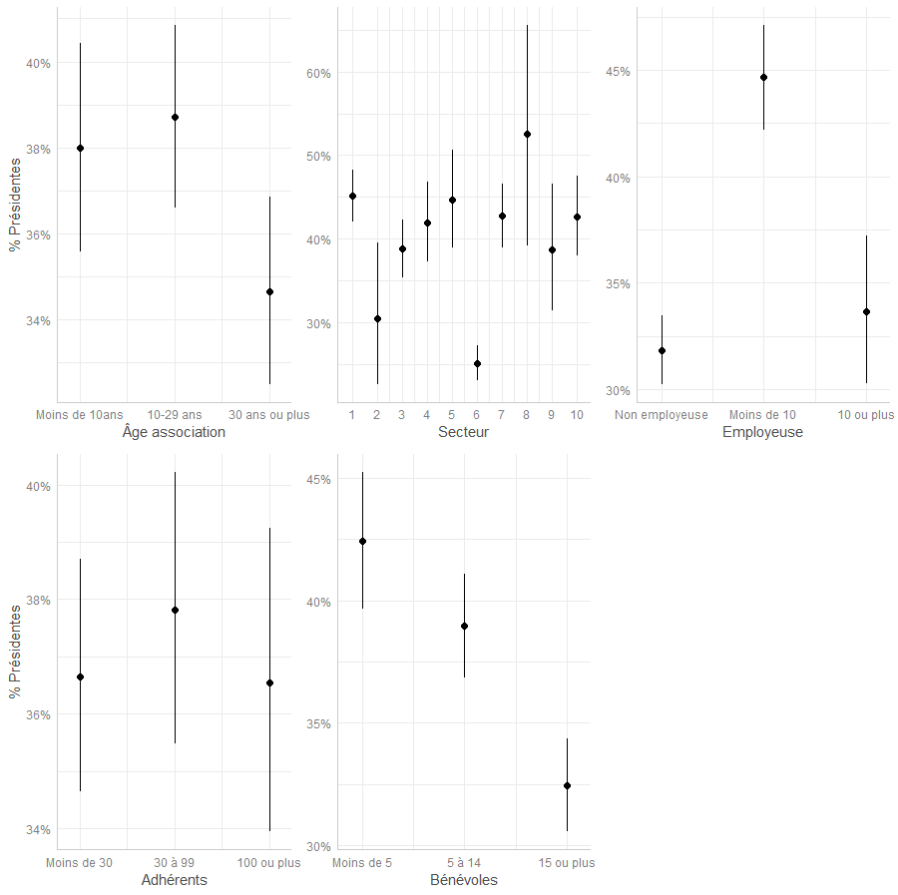
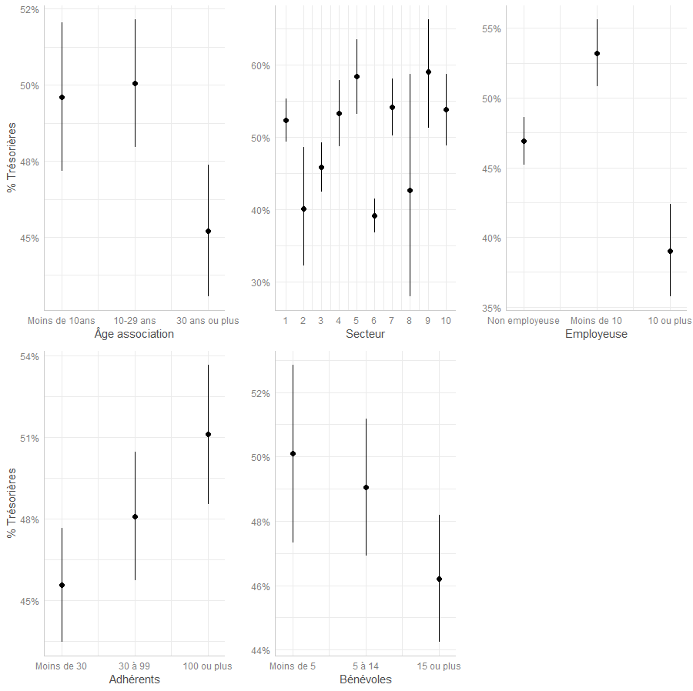
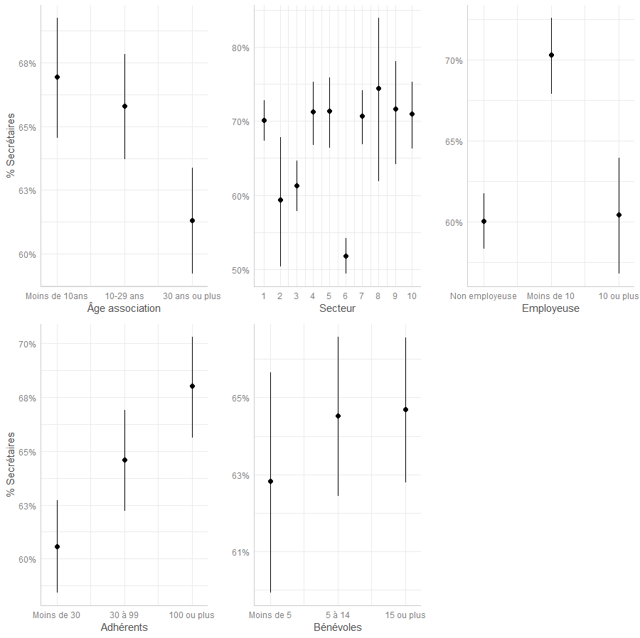

Lecture : la part prédite, toutes caractéristiques contrôlées dans le modèle égales par ailleurs, de présidentes femmes dans une association de plus de 15 bénévoles est de 31,6% | Lecture : la part prédite, toutes caractéristiques contrôlées dans le modèle égales par ailleurs, de trésorières femmes dans une association de plus de 15 bénévoles est de 45,1% | Lecture : la part prédite, toutes caractéristiques contrôlées dans le modèle égales par ailleurs, de secrétaires femmes dans une association de plus de 15 bénévoles est de 63,9%
Champ : associations relevant de la loi 1901 et assimilées, ayant eu au moins un jour d’existence en 2018 en France. | Champ : associations relevant de la loi 1901 et assimilées, ayant eu au moins un jour d’existence en 2018 en France. | Champ : associations relevant de la loi 1901 et assimilées, ayant eu au moins un jour d’existence en 2018 en France.
Source : Insee, enquête Situation des associations en 2018. | Source : Insee, enquête Situation des associations en 2018. | Source : Insee, enquête Situation des associations en 2018.
Les barres verticales représentent les intervalles de confiance des estimations au seuil de 10% | Les barres verticales représentent les intervalles de confiance des estimations au seuil de 10% | Les barres verticales représentent les intervalles de confiance des estimations au seuil de 10%

